Questões
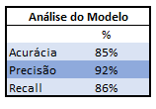

Trabalho final de disciplina Estatística – Uni7
Curso Pós Graduação em Ciência de Dados – Turma 06
Equipe:
Francisco Flávio Cardoso Gomes
Jean Carlos Maia e Silva
Israel Portela

QUESTÃO 1 - (3 pontos):

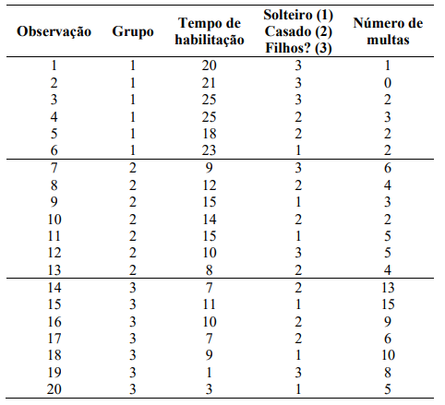

Utilizamos o Software SPSS da IBM para realizar os cálculos
Os Resultados são mostrados abaixo.
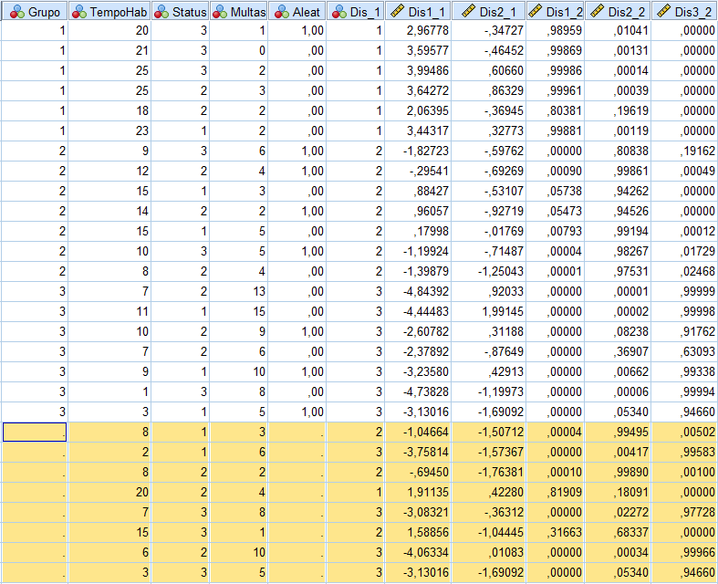

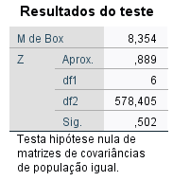
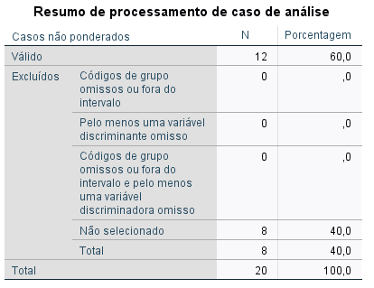



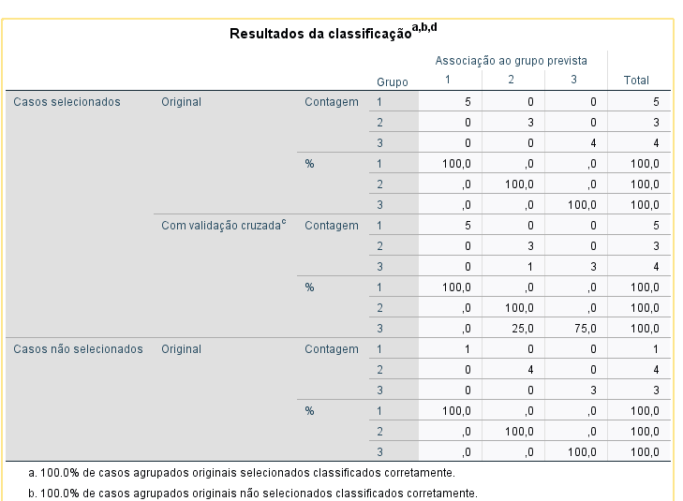



Resposta à Questão 1/2
O SPSS descartou o atributo Estado Civil, considerando apenas Tempo de Habilitação
e Multas
As Probabilidades estão mostradas acima, juntamente com o Resultado da Regra de
negócio

Para a obtenção da Regra de Negócio foram usados os cálculos de probabilidade
para cada grupo para que seja extraído a maior probabilidade além de
atribuir um peso de 55% sobre mesmos, dessa forma verifica-se se esse novo
Ponto de Corte é menor que a maior probabilidade e maior que a menor
probabilidade.

A variavel Multas possue menor discriminação por ter a uma significancia de 0,006.

QUESTÃO 2 - (3 Pontos)
O controlador da XPTO deseja determinar a influência das variáveis mão de obra (MO)
e energia elétrica (EE) nos custos totais de fabricação (CTF) de
seus produtos. Para isso, fez um levantamento dos valores destas variáveis nos últimos
24 meses e os resultados são mostrados na tabela, onde XXX
representa os três últimos algarismos do seu número de matrícula na UNI7
(escolha a matrícula de um dos alunos da equipe, se for o caso).

Faça as análises de regressão simples e múltipla e determine o modelo de
previsão para os CTF em função de MO e EE. Calcule os CTF para os seguintes valores:

Dados da questão | Dados Utilizados (Matricula final 845)
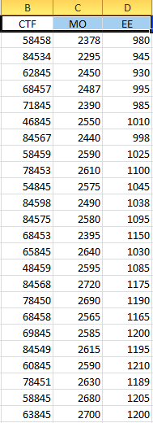
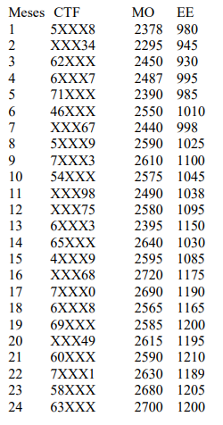

Utilizamos o Excel para a Análise de Regresão

1) - Regressão Simples com Variável MO
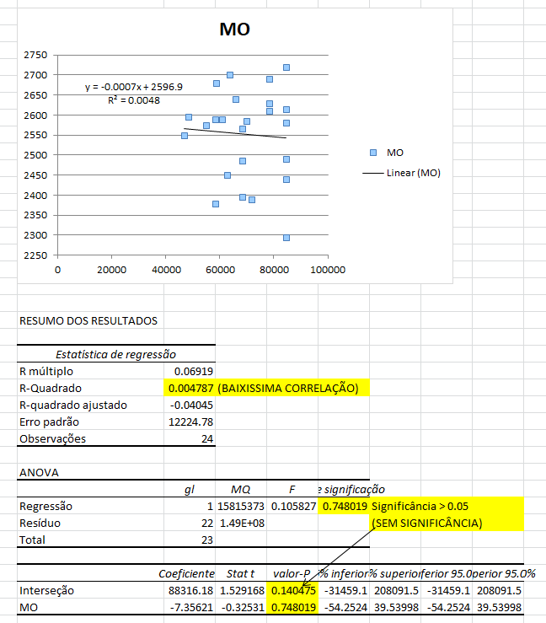

2) - Regressão Simples com Variável EE
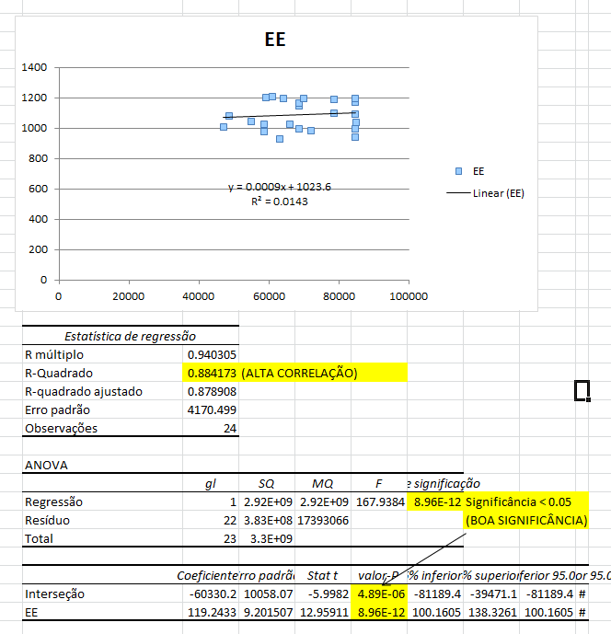

3) - Regressão Múltipla
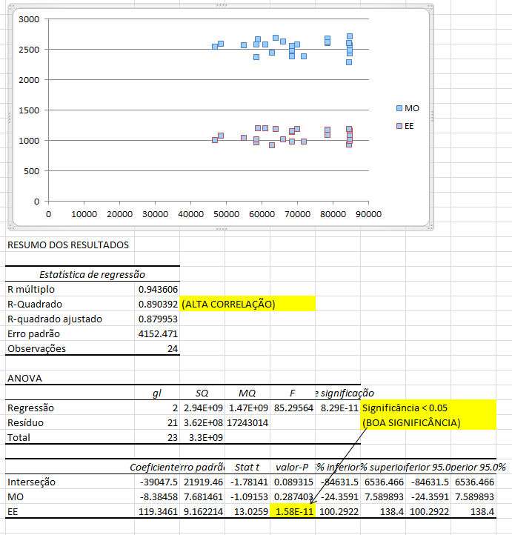

4) - Cálculo para novos valores - Utilizando as duas variáveis
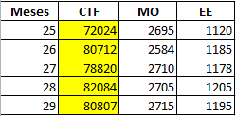

5) - Cálculo para novos valores - Utilizando apenas EE
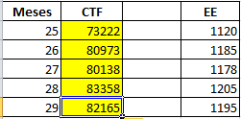

6) - Cálculo dos erros
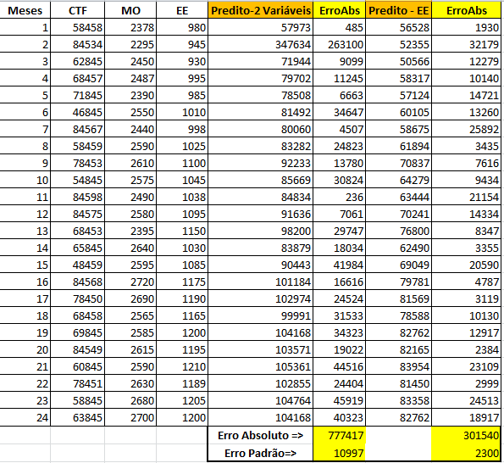

Resposta

Analisando a regressão simples, verifica-se uma fraca correlação entre MO e CTF
e uma forte correlação entre EE e CTF.

Na Regressão Múltipla, isso se confirma quando vemos a fraca significância
da variável MO e uma forte significância da variável EE

O melhor ajuste se mostra na regressão simples com a variável EE, como mostra o
cálculo do Erro Padrão, na tabela acima

O Resultado para a regressão simples (EE) e múltipla (MO e EE) são mostrados nas
2 tabelas anteriores

QUESTÃO 3 - (4 Pontos)

Conjunto de dados em anúncios de mídia social que descrevem
se os usuários compraram um produto clicando nos anúncios exibidos a eles.

Dataset fonte: https://www.kaggle.com/akram24/social-network-ads

Variáveis independentes: Sexo, Idade e Salário
Purchased - 0 - Não comprou
Purchased - 1 - Comprou

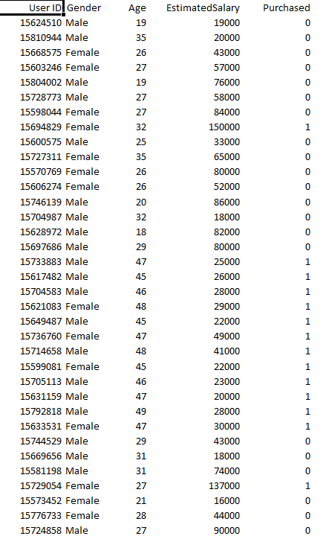

Utilizamos o SPSS para realizar a Regressão Logística,cujos resultados abaixo:

Regra de Neg.
Grupo Obs. | Grupo | T. Hab | Status | Multas | Esc. Disc. | Grupo Predito | Acertos?
1 | 1 | 20 | 3 | 1 | 1.05 | 1 | SIM
2 | 1 | 21 | 3 | 0 | 0.89 | 1 | SIM |  |  | Média T.Hab .G1 | 22.00
3 | 1 | 25 | 3 | 2 | 0.75 | 1 | SIM | P(Acertos) | 85% | Média T.Hab .G2 | 11.86
4 | 1 | 25 | 2 | 3 | 0.98 | 1 | SIM |  |  | Média T.Hab .G3 | 6.86
5 | 1 | 18 | 2 | 2 | 1.43 | 2 | NÃO |  |  | Média Status G1 | 2.33
Indique a probabilidade em que cada um dos
novos clientes pode pertencer ao Grupo
Correspondente e cria uma Regra de Negócio
diante dessa problemática. Aponte ainda
qual dessas três variáveis é a que mais
discrimina a classificação dos Grupos.
85% de chance.
A variavel Multas possue maior discriminação
por ter a maior significancia de 0,006.
6 | 1 | 23 | 1 | 2 | 1.20 | 1 | SIM |  |  | Média Status G2 | 2.00
7 | 2 | 9 | 3 | 6 | 2.27 | 2 | SIM |  |  | Média Status G3 | 1.71
8 | 2 | 12 | 2 | 4 | 2.04 | 2 | SIM |  |  | Média Multas G1 | 1.67
9 | 2 | 15 | 1 | 3 | 1.89 | 2 | SIM |  |  | Média Multas G2 | 4.14
10 | 2 | 14 | 2 | 2 | 1.73 | 2 | SIM |  |  | Média Multas G3 | 9.43
11 | 2 | 15 | 1 | 5 | 2.04 | 2 | SIM |  |  | Centroide C1 | 1.05
12 | 2 | 10 | 3 | 5 | 2.12 | 2 | SIM |  |  | Centroide C2 | 2.06
13 | 2 | 8 | 2 | 4 | 2.34 | 2 | SIM |  |  | Centroide C3 | 2.90
14 | 3 | 7 | 2 | 13 | 3.13 | 3 | SIM |  |  | P. de Corte Zec (C1,C2) | 1.52
15 | 3 | 11 | 1 | 15 | 3.13 | 3 | SIM |  |  | P. de Corte Zec (C2,C3) | 2.48
16 | 3 | 10 | 2 | 9 | 2.58 | 3 | SIM |  |  | Regra de Negócio 1 | 1.36
17 | 3 | 7 | 2 | 6 | 2.57 | 3 | SIM |  |  | Regra de Negócio 2 | 2.36
18 | 3 | 9 | 1 | 10 | 2.89 | 3 | SIM
19 | 3 | 1 | 3 | 8 | 3.03 | 3 | SIM
20 | 3 | 3 | 1 | 5 | 2.95 | 3 | SIM
21 | 2 | 8 | 1 | 3 | 2.41 | 3 | NÃO
22 | 3 | 2 | 1 | 6 | 3.10 | 3 | SIM
23 | 2 | 8 | 2 | 2 | 2.18 | 2 | SIM
24 | 1 | 20 | 2 | 4 | 1.43 | 2 | NÃO
25 | 3 | 7 | 3 | 8 | 2.58 | 3 | SIM
26 | 2 | 15 | 3 | 1 | 1.42 | 2 | SIM
27 | 3 | 6 | 2 | 10 | 2.96 | 3 | SIM
28 | 3 | 3 | 3 | 5 | 2.65 | 3 | SIM

